Perfil
 | Ejemplo - Perfil de velocidades para un canal prismatico (rectangular, trapezoidal y triangular)

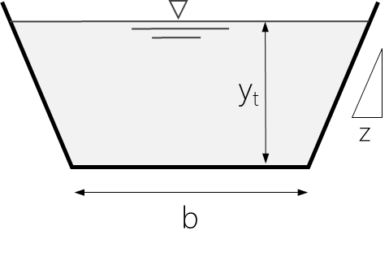
juanrodace | Información Canal |  |  | Información Flujo
 | yt | 2.0 m |  | ρ | 998 kg/m3
 | b | 0.5 m |  | ν | 1.10E-6 m2/s
 | z | 0.25 |  | Q | 1.00 mcs
 | A | 2.0 m2 |  | Vm | 0.500 m/s
$$V_{∗}=\overline{V} \frac{ng^{1/2}}{R^{1/6}}$$
 | Pm | 4.6 m
 | Rh | 0.4 m |  | Características del flujo
$$τ_{∗}=ρV_{∗}^{2}$$
 | ks | 0.36 mm | Si b=0 → 'S. Triangular' | V* | 0.023 m/s
 | n | 0.0130 | Si z=0 → 'S. Rectangular' | τ* | 0.55 Pa
$${R_{e}}_{∗}=\frac{V_{∗}k_{s}}{ν}$$
 | f | 0.01753 |  | Re* | 7.66
 |  |  |  | 'S. hidráulicamente en transición'

Esquema de la Sección Transversal
0.0 | 2.2 | 0.1 | 2.0
0.1 | 2.0 | 1.6 | 2.0
0.6 | 0.0
1.1 | 0.0
1.6 | 2.0
1.6 | 2.2
 | Geometría S. Transversal
 | x (m) | y (m)
 | 0.0 | 2.2
 | 0.1 | 2.0
 | 0.6 | 0.0
 | 1.1 | 0.0
 | 1.6 | 2.0
 | 1.6 | 2.2

Perfil de velocidades
 | Vectores |  | Velocidad media |  | Perfil velocidades
0.591 | 0.000 | 0.500 m/s | 0.2 | 0.591 | 0.2
0.609 | 0.591 | 0.500 m/s | 2.0 | 0.609 | 0.4
0.633 | 0.609 |  |  | 0.633 | 0.6
0.650 | 0.633 |  |  | 0.650 | 0.8
0.663 | 0.650 |  |  | 0.663 | 1.0
0.674 | 0.663 |  |  | 0.674 | 1.2
0.683 | 0.674 |  |  | 0.683 | 1.4
0.690 | 0.683 |  |  | 0.690 | 1.6
0.697 | 0.690 |  |  | 0.697 | 1.8
0.704 | 0.697 |  |  | 0.704 | 2.0
 | 0.704
 | Perfil de velocidades
 | y (m) | v (m/s)
 | 0.2 | 0.591
 | 0.4 | 0.609
 | 0.6 | 0.633
 | 0.8 | 0.650
 | 1.0 | 0.663
 | 1.2 | 0.674
 | 1.4 | 0.683
 | 1.6 | 0.690
 | 1.8 | 0.697
 | 2.0 | 0.704

